PUNTO 1
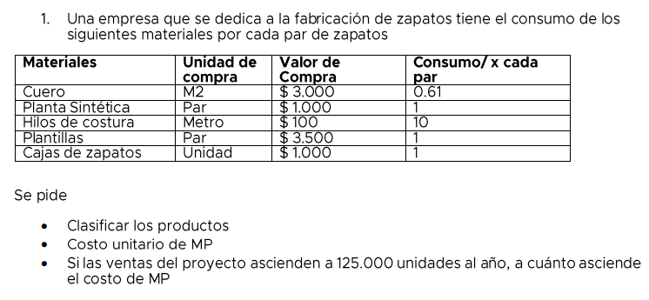
Clasificación | Materiales | Unidad de compra | Valor de compra | Consumo/ x cada par | Costo par de zapatos
Directo | Cuero | M2 | $ 3,000 | 0.61 | $ 1,830
Directo | Planta sintética | Par | $ 1,000 | 1 | $ 1,000
Indirecto | Hilos de costura | Metro | $ 100 | 10 | $ 1,000
Directo | Plantillas | Par | $ 3,500 | 1 | $ 3,500
Indirecto | Cajas de zapatos | Unidad | $ 1,000 | 1 | $ 1,000

 | Costo unitario de Materia Prima (MP) | $ 8,330 |  | Ventas (unidades al año) | 125000
 | Costo de Materia Prima (anual) | $ 1,041,250,000

PUNTO 2
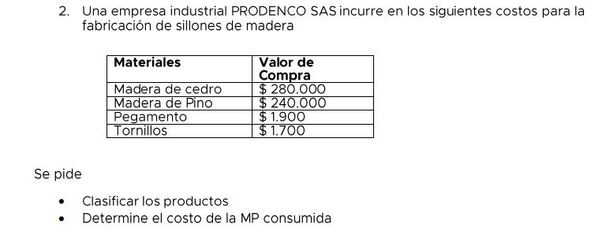
Clasificación | Materiales | Valor de compra
Directo | Madera de cedro | $ 280,000
Directo | Madera de pino | $ 240,000
Indirecto | Pegamento | $ 1,900
Indirecto | Tornillos | $ 1,700
TOTAL |  | $ 523,600

PUNTO 3
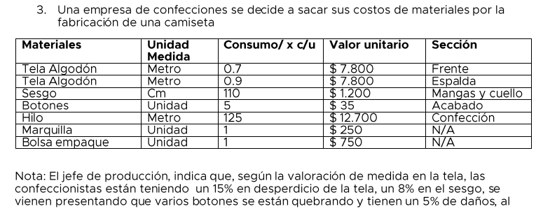
Clasificación | Materiales | Unidad de medida | Consumo/ x cada unidad | Valor unitario | Sección | Desperdicios | Consumo real de materiales | Consumo total
Directo | Tela Algodón | Metro | 0.7 | $ 7,800 | Frente | 15% | 0.805 | $ 6,279
Directo | Tela Algodón | Metro | 0.9 | $ 7,800 | Espalda | 15% | 1.035 | $ 8,073
Directo | Sesgo | Cm | 110 | $ 1,200 | Mangas y cuello | 8% | 118.8 | $ 142,560
Indirecto | Botones | Unidad | 5 | $ 35 | Acabado | 5% | 5.25 | $ 184
Indirecto | Hilo | Metro | 125 | $ 12,700 | Confección | 20% | 150 | $ 1,905,000
Indirecto | Marquilla | Unidad | 1 | 250 | N/A |  | 1 | $ 250
Indirecto | Bolsa empaque | Unidad | 1 | 750 | N/A |  | 1 | $ 750
 |  |  |  |  |  |  |  | $ 2,063,096
Consumo real de materiales | $ 2,063,096

PUNTO 4
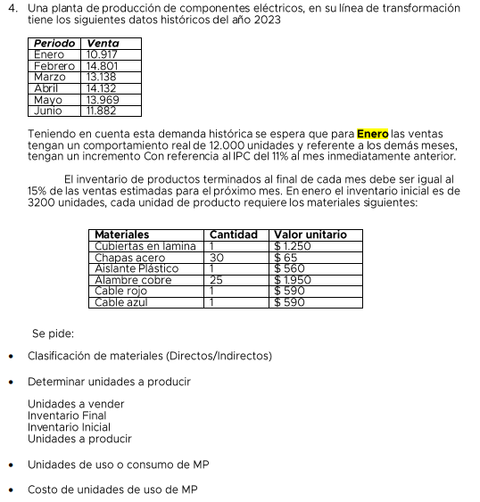
Clasificación | Materiales | Cantidad | Valor unitario
Directo | Cubiertas en lámina | 1 | $ 1,250
Directo | Chapas acero | 30 | $ 65
Directo | Aislante plástico | 1 | $ 560
Directo | Alambre cobre | 25 | $ 1,950
Directo | Cable rojo | 1 | $ 590
Directo | Cable azul | 1 | $ 590

UNIDADES A PRODUCIR
Periodo | Enero | Febrero | Marzo | Abril | Mayo | Junio
Ventas | $ 10,917 | $ 14,801 | $ 13,138 | $ 14,132 | $ 13,969 | $ 11,882
Ventas esperadas | 12000 | $ 13,320 | $ 14,785 | $ 16,412 | $ 18,217 | $ 20,221
Inventario Final | $ 1,998 | $ 2,218 | $ 2,462 | $ 2,733 | $ 3,033 | 0
Inventario Inicial | 3200 | $ 1,998 | $ 2,218 | $ 2,462 | $ 2,733 | $ 3,033
Unidades a producir | $ 10,798 | $ 13,540 | $ 15,029 | $ 16,682 | $ 18,517 | $ 17,188

UNIDADES DE CONSUMO MP
Materiales | Enero | Febrero | Marzo | Abril | Mayo
Cubiertas en lámina | $ 12,000 | $ 13,320 | $ 14,785 | $ 16,412 | $ 18,217
Chapas acero | $ 360,000 | $ 399,600 | $ 443,556 | $ 492,347 | $ 546,505
Aislante plástico | $ 12,000 | $ 13,320 | $ 14,785 | $ 16,412 | $ 18,217
Alambre cobre | $ 300,000 | $ 333,000 | $ 369,630 | $ 410,289 | $ 455,421
Cable rojo | $ 12,000 | $ 13,320 | $ 14,785 | $ 16,412 | $ 18,217
Cable azul | $ 12,000 | $ 13,320 | $ 14,785 | $ 16,412 | $ 18,217
TOTALES | $ 708,000 | $ 785,880 | $ 872,327 | $ 968,283 | $ 1,074,794

COSTO DE UNIDADES DE USO DE MP
Materiales | Enero | Febrero | Marzo | Abril | Mayo
Cubiertas en lámina | $ 15,000,000 | $ 16,650,000 | $ 18,481,500 | $ 20,514,465 | $ 22,771,056
Chapas acero | $ 23,400,000 | $ 25,974,000 | $ 28,831,140 | $ 32,002,565 | $ 35,522,848
Aislante plástico | $ 6,720,000 | $ 7,459,200 | $ 8,279,712 | $ 9,190,480 | $ 10,201,433
Alambre cobre | $ 585,000,000 | $ 649,350,000 | $ 720,778,500 | $ 800,064,135 | $ 888,071,190
Cable rojo | $ 7,080,000 | $ 7,858,800 | $ 8,723,268 | $ 9,682,827 | $ 10,747,939
Cable azul | $ 7,080,000 | $ 7,858,800 | $ 8,723,268 | $ 9,682,827 | $ 10,747,939
TOTALES | $ 644,280,000 | $ 715,150,800 | $ 793,817,388 | $ 881,137,301 | $ 978,062,404

